Sheet1
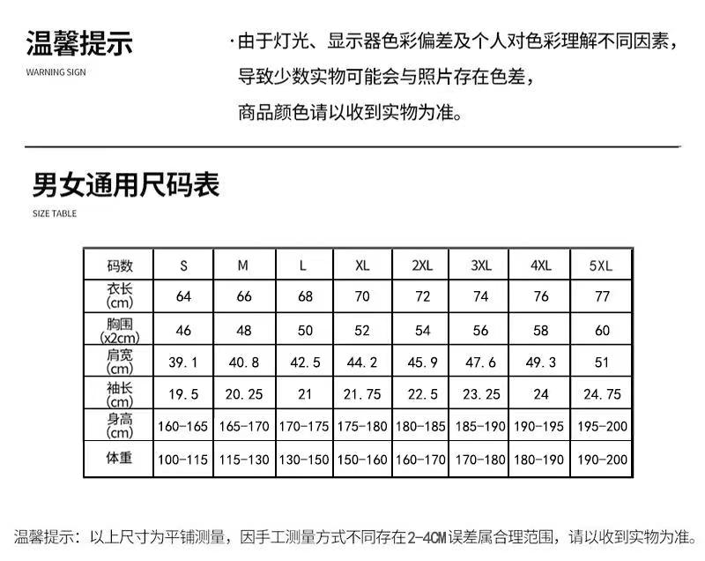
序号 | 学院 | 队伍名称 | 姓名 | 性别 | 一卡通号 | 学号 | 电话 | QQ | 电子邮箱 | 身份证号 | 家访志愿者服装尺寸（见下图） | 家庭地址 | 是否参加过家访活动 | 是否接受过新生家访 | 家访意向省份 | 家访备选意向省份（可不填） | 是否担任 队长
队伍1

队伍2

1.队伍报名需一表内填写所有队伍成员的信息； 2.家庭住址只需填写到市级即可； 3.家访省份按就近原则，如有需要可填写备选意向省份，供整体省份调整使用。

